表紙
令和２年１２月修正版

 | 青 森 県 の 推 計 人 口

 | （令和２年６月１日 現在）

 | 県人口 １，２３３，５８５人 （対前月 ８０８人減少）
 | 自然動態 ８１９人減少 （出生者数 ５６３人、 死亡者数 １，３８２人）
 | 社会動態 １１人増加 （転入者数 ９１５人、 転出者数 ９０４人）

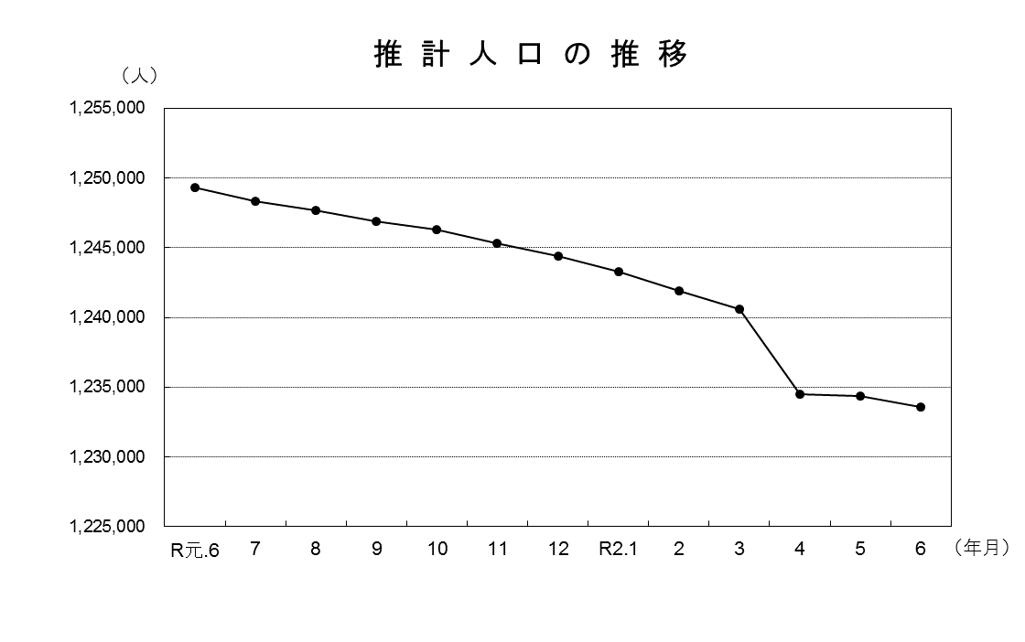

青森県企画政策部統計分析課

